Пропозиція_товари
 |  |  |  | Додаток №1 до Запиту 3209SS
 | Форма цінової пропозиції

(Назва Учасника), надає свою пропозицію щодо участі у закупівлі обладнання для офісу.
Відомості про підприємство |  |  | Повне найменування учасника – суб’єкта господарювання
 |  |  | Ідентифікаційний код за ЄДРПОУ або реєстраційний номер облікової картки платника податків
 |  |  | Реквізити (адреса - юридична та фактична, телефон, факс, телефон для контактів, e-mail, розрахунковий рахунок)
Відомості про особу (осіб), які уповноважені представляти інтереси Учасника |  |  | (Прізвище, ім’я, по батькові, посада, контактний телефон).
Товар має бути новим, не бувшим у використанні, у заводському пакуванні, що забезпечує його цілісність під час транспортування. Упаковка та маркування повинні відповідати вимогам виробника. У разі необхідності Постачальник здійснює розпакування, перевірку комплектності, встановлення (підключення) обладнання, первинне налаштування аудіосистеми та перевірку її працездатності.
№ п/п | Технічні характеристики та опис |  | Кількість | Ціна, за одиницю, (з урахуванням всіх податків і зборів) * | Вартість, грн., (з урахуванням всіх податків і зборів) *

 | Запит** | Пропозиція (вказати модель (торгову марку), виробника, параметри та характеристики продукції, надати фото
1 | 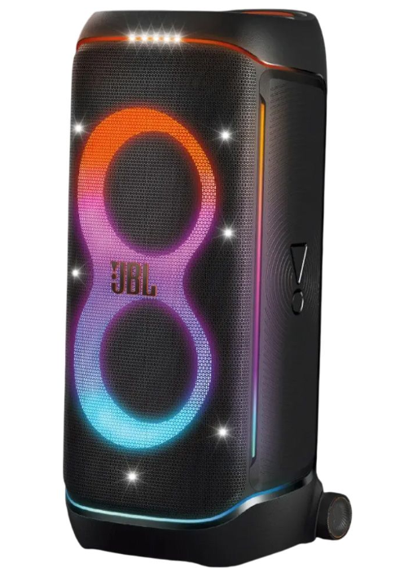 Акустика JBL PartyBox 720 Black (JBLPARTYBOX720EU) Основні Вид акустики Портативна Формат акустики 2.0 Тип підключення Комбінований Співвідношення сигнал/шум 80 дБ Загальна вихідна потужність (RMS) 800 Вт Звук: Діапазон частот 32 - 20000 Гц Розмір динаміка НЧ 2 х 9'' (243 мм) Розмір динаміка ВЧ 2 х 1.25" (30 мм) Бездротові технології Бездротовий зв'язок Bluetooth 5.4 Тип керування: Кнопки, Регулятор, Управління смартфоном Тип живлення Акумулятор Ємність акумулятора 4584 мА·год Інтерфейси Роз'єми та порти1 x 3.5 mm (miniJack), 2 х XLR, 1 х USB-C Фізичні параметри Захист від вологи та пилу Стандарт захисту IPX4 Матеріал корпусу Пластик Розміри 942 х 416 х 406 мм Колір: Чорний Вага 31 кг Інструкція, Гарантійний талон Гарантійний термін: |  | 2 |  | 0.00
2 | 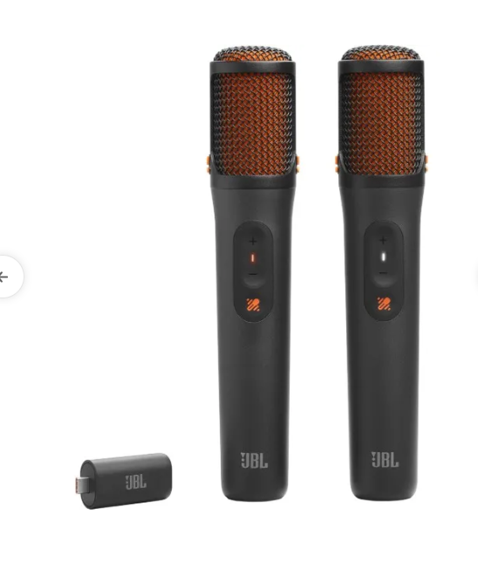 Мікрофон вокальний бездротовий JBL EasySing Mics (JBLEASYSINGMICS) Тип Вокальний Вид Конденсаторні Кріплення Без кріплення Призначення Вокальний Роз'єм USB type-C Діапазон частот 50 - 15000 Гц Чутливість -94 дБ Колір виробника Чорний Розміри (ВхШхГ) 224,5 х 45,5 х 42,7 мм Вага 0,195 кг Комплектація Мікрофон Тримач Адаптер Ресивер Інструкція, Гарантійний талон Гарантійний термін: |  | 1 |  | 0.00
3 | 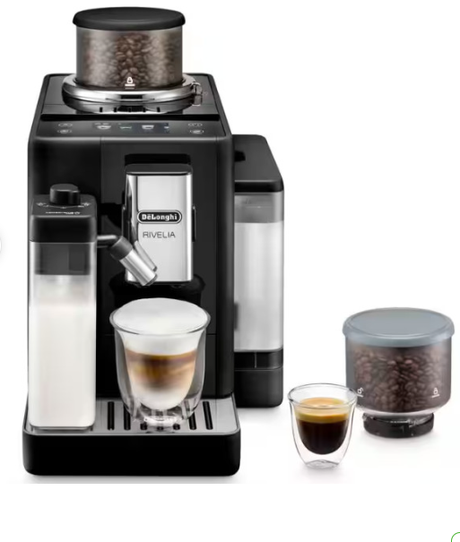 Кавомашина Delonghi EXAM 440.55 B Тип кави Зернова Приготування капучіно Автокапучінатор Індивідуальні налаштування Регулювання міцності кави Регулювання температури кави Тип керування Сенсорне, Дисплей Так Запрограмованих напоїв 16 Приготування напоїв Американо, Гаряча вода Гаряче молоко,Подвійний еспресо, Капучіно, Капучіно мікс Кортадо, Кава, Лате-макіато, Лунго, Флет вайт, Холодний американо, Холодна кава, Холодний еспресо Еспресо, Еспресо-лунго, Еспресо-макіато Одночасне приготування 2-х чашок-Так Регулювання кількості напою- Автоматичне Інструкція, Гарантійний талон Гарантійний термін: |  | 1 |  | 0.00
4 | 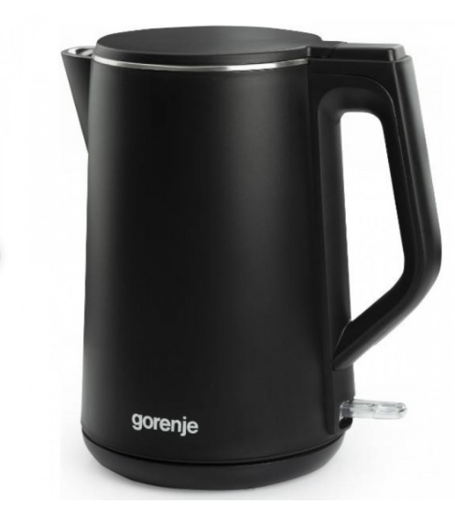 Електричний чайник Gorenje K 15 DWBK Ємність, (л) 1,5 л Нагрівальний елемент Закритий Споживана потужність 2200 Вт Управління На корпусі На ручці Безпека Автоматичне відключення Блокування увімкнення без води Подвійні стінки, Індикатор рівня води Внутрішній Обертання на 360°- Так Кнопка відкривання кришки-Так Довжина шнура-0,75 м Матеріал корпусу-Нержавіюча сталь та пластик Колір виробника-Чорний Комплектація-Електричний чайник Інструкція, Гарантійний талон Гарантійний термін: |  | 2 |  | 0.00
Всього вартість пропозиції, грн* |  |  |  | 0.00
* Товариство Червоного Хреста України є громадською неприбутковою організацією і просить надати максимальні знижки на товар, вказаний у ціновій пропозиції.
** Закупівля відбувається одним лотом

Умови оплати: _________________ (прописати)
Термін доставки з дати підписання договору: _________________ (календарних днів, прописати)

Ми погоджуємось, що всі витрати, пов’язані з доставкою товару, завантажувально-розвантажувальними роботами, здійснюються за рахунок Постачальника за наданою адресою
Ми погоджуємося та ознайомлені з умовами типового Договору ТЧХУ (Додаток №2 до Запиту).
Ми погоджуємося з умовами, що Замовник має право розділити дану закупівлю між декількома постачальниками за умови наявності більш вигідних умов на різні позиції.
Ми погоджуємося з умовами, що Ви можете відхилити нашу чи всі надані пропозиції, та розуміємо, що Ви не обмежені у прийнятті будь-якої іншої пропозиції з більш вигідними для Вас умовами.
Ми погоджуємось зафіксувати цінову пропозицію протягом 90 календарних днів з моменту подачі
Подаючи свою пропозицію ми підтверджуємо повну комплектацію та відповідність умовам зазначеним в Запиті.
Учасники повинні надсилати форму цінової пропозиції з підписом і печаткою (за наявності) та окремо у форматі Excel.

 | Керівник організації/ФОП:____________________________ ( ____________________)
 | МП підпис ПІБ

